Sheet1
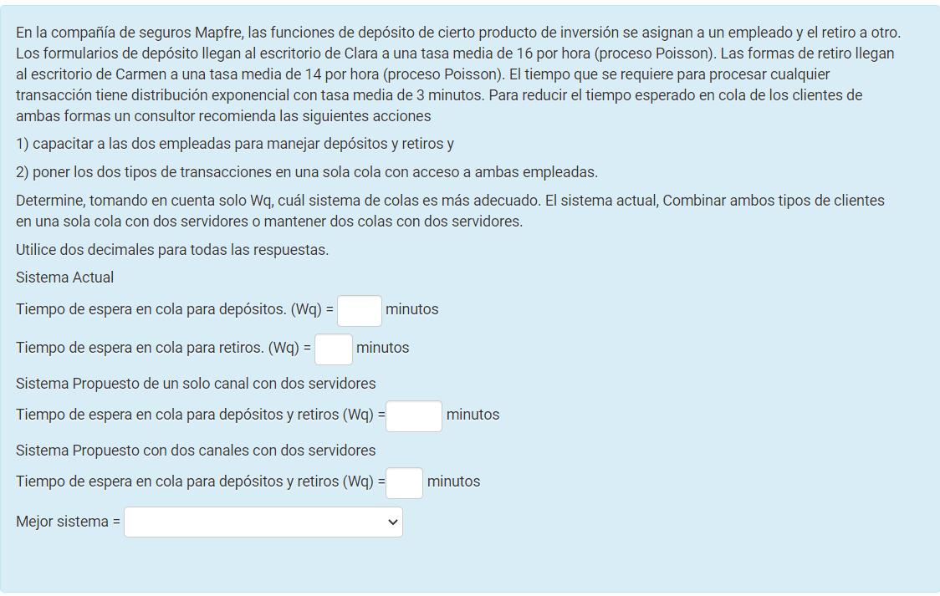

 |  | deposito |  |  |  |  | retiro
 | M/M/1 | Escritorio de clara |  |  |  | M/M/1 | Escritorio de carmen

λ= | 16 | hora | Ts= | 3 | λ= | 14 | hora | Ts= | 3
μ= | 20 | horas |  |  | μ= | 20 | horas
s= | 1 |  |  |  | s= | 1

p | 0.8 |  |  |  | p | 0.7
wq | 0.20 | horas |  |  | wq | 0.1167 | horas
 | 12 | minutos |  |  |  | 7.002 | minutos

Propuesta 1 | Una cola 2 servidores
 | M/M/2

 | λ= | 30 | horas
 | μ= | 20 | horas
 | s= | 2

 | p | 3
 | wq | 0.643 | horas
 |  | 38.58 | minutos

Propuesta 2 | Dos colas 2 servidores
 | M/M/2

 | λ= | 15 | horas
 | μ= | 20 | horas
 | s= | 2

 | p | 1.5
 | wq | 0.0082 | horas
 |  | 0.492 | minutos

Hoja1
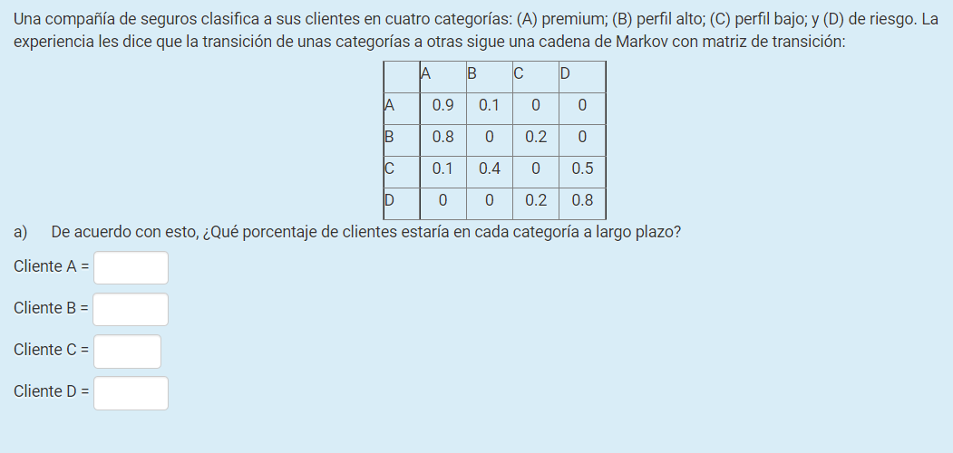

0.9 | 0.1 | 0 | 0
0.8 | 0 | 0.2 | 0
0.1 | 0.4 | 0 | 0.5
0 | 0 | 0.2 | 0.8

p0= | 0.25 | 0.25 | 0.25 | 0.25

p1=p0*T | 0.45 | 0.125 | 0.1 | 0.325

Condición de equilibrio
X Y Z W= | X Y Z W * |  | 0.9 | 0.1 | 0 | 0
 |  |  | 0.8 | 0 | 0.2 | 0
 |  |  | 0.1 | 0.4 | 0 | 0.5
 |  |  | 0 | 0 | 0.2 | 0.8

 | X | 0 = -0,1X + 0,8Y + 0,1Z + 0W
 | Y | 0 = 0,1X + -1Y + 0,4Z + 0W
 | Z | 0 = 0X + 0,2Y + -1Z + 0,2W
 | W | 0 = 0X + 0Y + 0,5Z -0,2W
 | 1= | X+Y+Z+W

 | X | 0.78 | B
 | Y | 0.09 | A
 | Z | 0.04 | D
 | W | 0.09 | C

